Merge sort
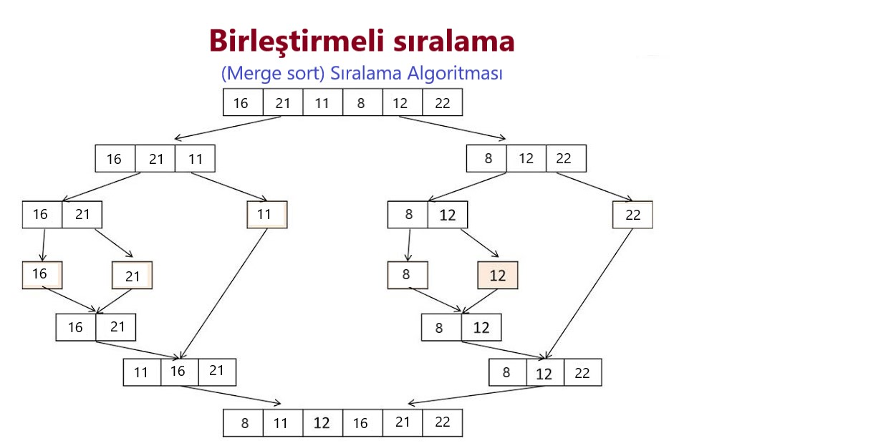
Birleştirmeli sıralama (Merge sort) Sıralama Algoritması

 |  |  |  | 16 | 21 | 11 | 8 | 12 | 22 |  |  |  | Birleşmeli Sıralama, bilgisayar bilimlerinde {\displaystyle{\mathcal {O}}} derecesinde karmaşıklığa sahip bir sıralama algoritmasıdır. Girdi olarak aldığı diziyi en küçük hale gelene kadar ikili gruplara böler ve karşılaştırma yöntemi kullanarak diziyi sıralar.

1. adım |  |  |  | 16 | 21 | 11 |  | 8 | 12 | 22

2. adım |  | 16 | 21 |  |  | 11 |  |  | 8 | 12 |  | 22

3. adım |  | 16 | 16 |  | 21 |  | 8 | 8 | 12 |  |  | 22

4. adım | 16 | 21 |  |  |  |  |  |  |  | 8 | 12

5. adım |  |  | 11 | 16 | 21 |  | 8 | 12 | 22

6. adım |  |  |  | 8 | 11 | 12 | 16 | 21 | 22

Big O
Büyük O gösterimi

Big-O O(n log n) | Sık rastlanan işlev dereceleri

Büyük O (Big-Oh) gösterimi matematiksel bir gösterim olup işlevlerin (fonksiyonların) asimptotik davranışlarını tarif etmek için kullanılır. Bir işlevin büyümesinin asimptotik üst sınırını daha basit başka bir işlev cinsinden tanımlanması demektir. İki temel uygulama alanı vardır: matematik alanında genellikle kırpılmış bir sonsuz serinin kalan terimini karakterize etmek için kullanılır; bilgisayar bilimlerinde ise algoritmaların bilgi işlemsel karmaşıklığının çözümlemesi için kullanılır. | Aşağıda algoritma çözümlemesinde sıkça karşılaşılan işlev derecelerini görebilirsiniz. Tüm bunlar n sonsuza giderken durumunda belirtilmiştir. Daha yavaş büyüyen işlevler önce listelenmiştir. c keyfi bir sabit değerdir.

Bu gösterim ilk olarak Alman sayılar kuramcısı Paul Bachmann tarafından 1892 yılında yazdığı Analytische Zahlentheorie kitabında kullanılmıştır. Gösterim bir başka Alman matematikçi olan Edmund Landau tarafından yaygın kullanıma sokulmuştur, bundan ötürü bazen Landau sembolü olarak da anılır. Büyük O, İngiliz dilindeki "order of" yani bir şeyin derecesi anlamına gelen söz öbeğini hatırlatmak amacı ile kullanılıyordu ve ilk olarak büyük omicron harfi idi; günümüzde büyük O kullanılmakta ve 0 sayısı hiç kullanılmamaktadır.

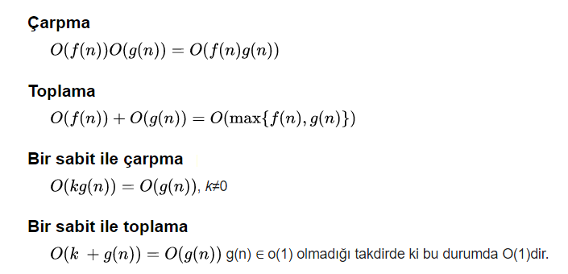

 | Pek sık rastlanmasa da, Büyük O gösterimi ile kullanılan çok daha hızlı büyüyen işlevler mevcuttur, mesela A(n,n) olarak temsil edilen Ackermann işlevinin tek değerli hâli. Bunun tam tersi çok yavaş büyüyen işlevler da vardır, ör. Ackermann işlevinin ters işlevi olan ve genellikle α(n) ile gösterilen işlev. Her ne kadar bu işlevler sınırsız olsa da pratik amaçlar için sabit çarpanlar olarak kabul edilirler.

